Solicitud gráfica
 | Área: | Matemáticas |  |  | Fecha:
 | Grado: | 7 |  |  | 2016-02-23
 | Título del tema: | Refuerza tu aprendizaje: Rotacion de figuras planas |  |  | ¿Cuaderno de estudio o recurso? | Recurso
 | Editor: | Lizzie Zambrano |  |  | Motor del recurso | M101

 | Código guión o recurso: | MA_06_12_CO_REC_200 | ← Para determinar este código, visite la hoja de Ayuda
 |  |  |  |  | ESPECIFICACIÓN DE ARCHIVOS A ENTREGAR
Núm. | Archivo Shutterstock o ruta en web | Imagen para: | Tipo | Ubicación de la imagen en el recurso M101 | Nombre imagen SMALL | Tamaño imagen SMALL | Nombre imagen ZOOM | Tamaño imagen ZOOM | Descripción | Observaciones
IMG01 | Descripcion | Recurso M101 |  | Contenido | MA_06_12_CO_REC_200_IMG01n.png | 286 x 286 px | MA_06_12_CO_REC_200_IMG01a.png | 500 x 500 px | 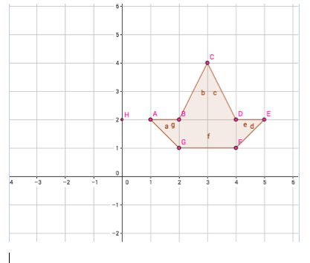
IMG02 | Descripcion | Recurso M101 |  | Contenido | MA_06_12_CO_REC_200_IMG02n.png | 286 x 286 px | MA_06_12_CO_REC_200_IMG02a.png | 500 x 500 px | 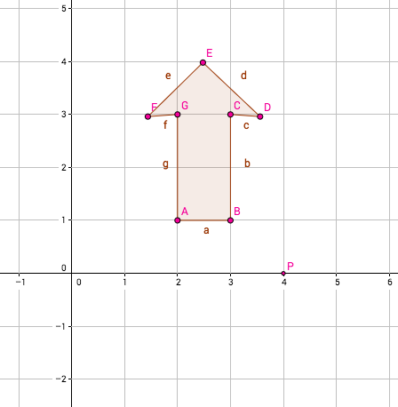
IMG03 | Descripcion | Recurso M101 |  | Contenido | MA_06_12_CO_REC_200_IMG03n.png | 286 x 286 px | MA_06_12_CO_REC_200_IMG03a.png | 500 x 500 px | 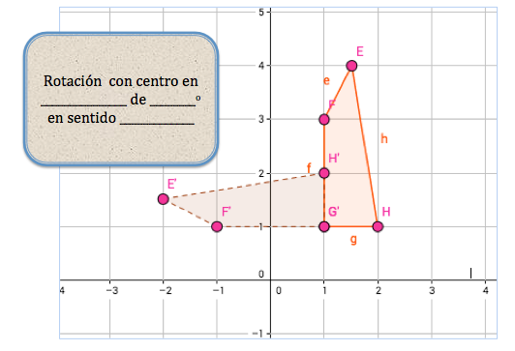
IMG04 | Descripcion | Recurso M101 |  | Contenido | MA_06_12_CO_REC_200_IMG04n.png | 286 x 286 px | MA_06_12_CO_REC_200_IMG04a.png | 500 x 500 px | 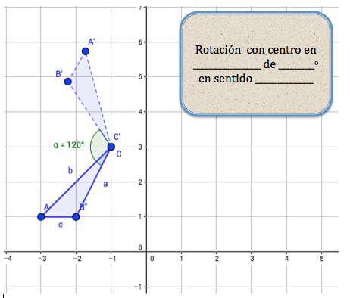
IMG05 | Descripcion | Recurso M101 |  | Contenido | MA_06_12_CO_REC_200_IMG05n.png | 286 x 286 px | MA_06_12_CO_REC_200_IMG05a.png | 500 x 500 px |  | Elaborar imágenes con rotación de 45o.
IMG06 | Descripcion | Recurso M101 |  | Contenido | MA_06_12_CO_REC_200_IMG06n.png | 286 x 286 px | MA_06_12_CO_REC_200_IMG06a.png | 500 x 500 px |  | Imagen tomada de google. Elaborar imágenes con rotación con la letra S.
IMG07 | Descripcion | Recurso M101 |  | Contenido | MA_06_12_CO_REC_200_IMG07n.png | 286 x 286 px | MA_06_12_CO_REC_200_IMG07a.png | 500 x 500 px | 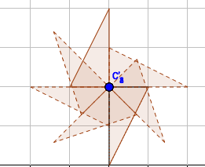
IMG08 | Descripcion | Recurso M101 |  | Contenido | MA_06_12_CO_REC_200_IMG08n.png | 286 x 286 px | MA_06_12_CO_REC_200_IMG08a.png | 500 x 500 px | 